상품제안서
타포린가방 종이 화이트 | 상품코드: F31334

 |  |  |  |  |  |  | 02-412-0044 | www.easy1.co.kr
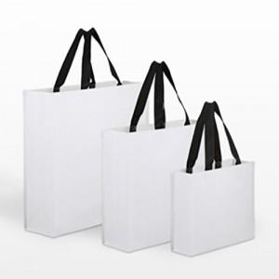

【상세/제작정보】

【인쇄/포장옵션】 | 실크, 자수, 풀칼라 / 없음 / opp

【공급단가】 | 수량 | 300~ | 500~ | 1,000~ | 3,000~ | 5,000~
*VAT별도 | 소 : 300-250-100 | 2,120원 | 2,090원 | 2,040원 | 1,980원 | 1,950원
 | 중 : 330-420-130 | 2,500원 | 2,460원 | 2,400원 | 2,340원 | 2,300원
 | 대 : 480-430-150 | 2,750원 | 2,700원 | 2,640원 | 2,570원 | 2,530원

【상품 URL】 | https://dev.easy1.co.kr:443/src/goods_detail.php?gdno=31334

